Widerstand_Diagramm_Werte
Abzweig: Widerstandsbeiwert ζ (bezogen auf w)

Geschwindigkeitsverhältnis wA/w | Kurve a) h ≈ dA/2 | Kurve b) h ≈ 2dA | Dynamische Kurven-Abfrage
0.05 | 0.80 | 0.80 | Eingabe wA | 1.2
0.10 | 0.80 | 0.80 | Eingabe w | 1
0.15 | 0.80 | 0.80
0.20 | 0.80 | 0.80 | Berechnetes wA/w | 1.20
0.30 | 0.80 | 0.77
0.40 | 0.80 | 0.72 | Ergebnis ζ (Kurve a) | 0.93388497348
0.50 | 0.80 | 0.66 | Ergebnis ζ (Kurve b) | 0.54
0.60 | 0.80 | 0.61
0.70 | 0.81 | 0.57 | Umgerechnet ζA (Kurve a) | 0.65
0.80 | 0.82 | 0.54 | Umgerechnet ζA (Kurve b) | 0.38
0.90 | 0.84 | 0.53
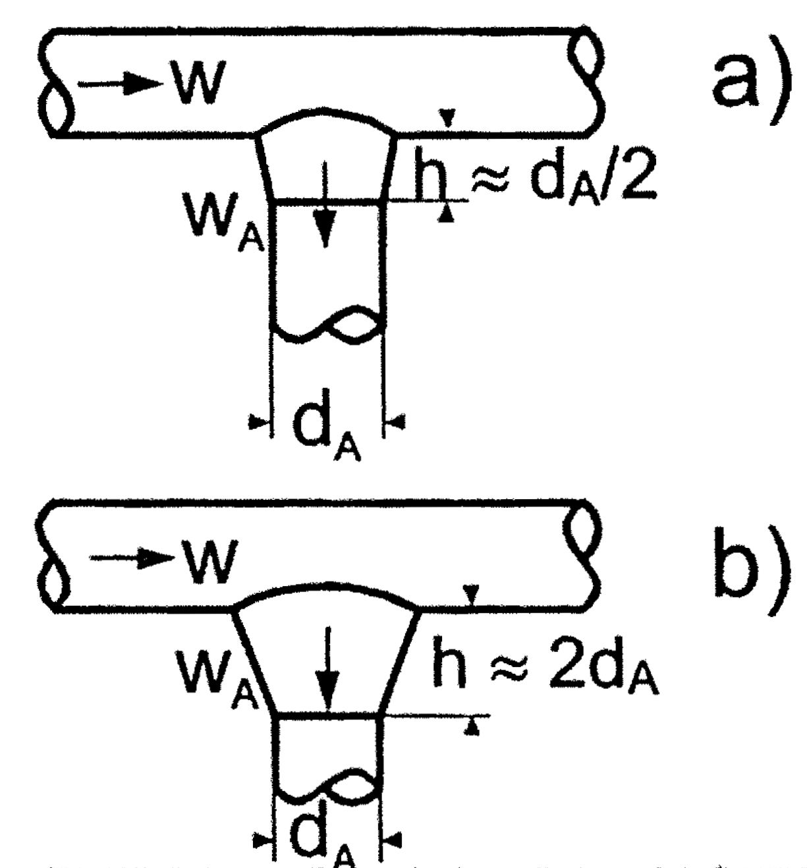
1.00 | 0.86 | 0.52
1.20 | 0.93 | 0.54
1.40 | 1.04 | 0.62
1.60 | 1.17 | 0.80
1.80 | 1.32 | 1.08
2.00 | 1.50 | 1.40
2.20 | 1.70 | 1.70
2.40 | 1.91 | 1.97
2.60 | 2.15 | 2.22
2.80 | 2.42 | 2.46
3.00 | 2.70 | 2.71
3.50 | 3.52 | 3.44
4.00 | 4.50 | 4.50

